关系图
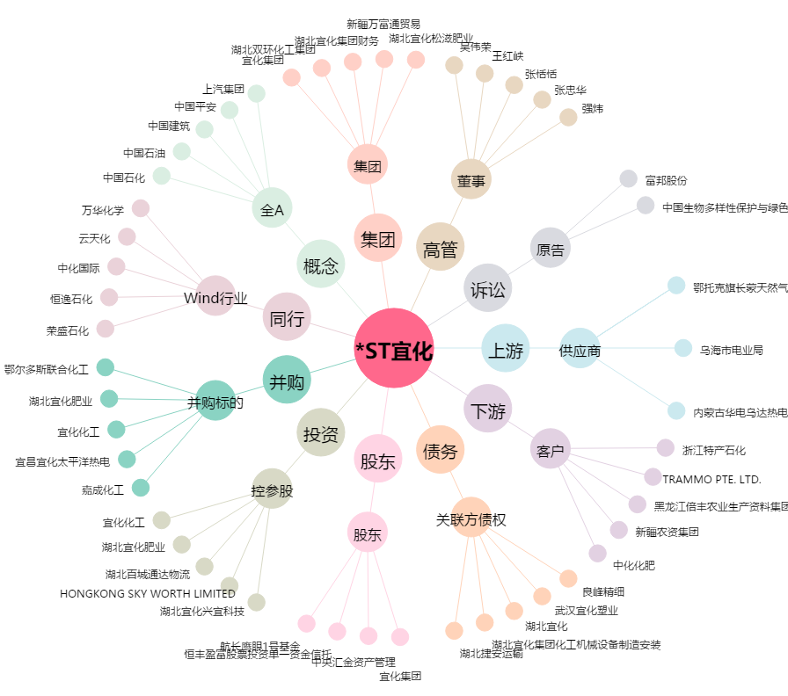
*ST宜化[000422.SZ] - 关系概览图

